A4サイズ
 |  |  |  | 外観検査要領書
 |  |  |  |  |  |  |  |  |  |  |  | 承認 | 作成
文書番号 | SZK-031-SZK-001-1 |  |  | 名称 | エンドバスバーB
改訂日 | 2024.12.2 |  |  | 図番 | NT4584-P52

番号 | 検査項目及び手順
① | バリ：0.05mm以下 |  |  |  | ①：ダレ面（表面）側を端から順に左記検査項目について確認する。 |  |  |  |  | ②：バリ面（裏面）側を端から順に左記検査項目について確認
 | 脱落なきこと |  |  |  | （バリ不可面） |  |  |  |  | する。
 | 穴バリは厚み方向バリなきこと

② | メッキ剥がれ：指定エリアのメッキ剥がれ無きこと
コイニング部
コイニング部
めっき部
めっき部
③ | キズ・打痕： 深さ0.02mm以下 但し、大きさΦ3㎜を超える広範囲の擦れキズは不可 限度見本による

 |  |  |  |  | キズ | 打痕 |  |  |  | コイニング部
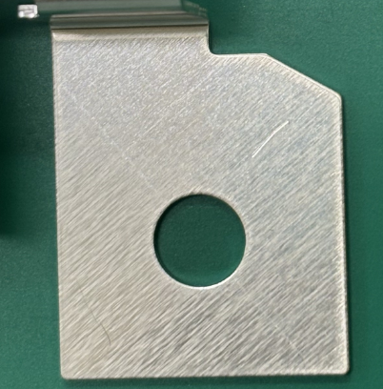
機能：電極と電気的に接続される重要部品
車への影響
コイニング部に変形、汚れ →接続信頼性
が低下充電できなくなる、異常警告灯
④ | 異物付着なきこと
⑤ | レベラー痕：可
⑥ | パンチ痕、段差、 ツールマーク：深さ0.02mm以下

⑦ | 変色、錆、油付着： 無きこと

【注意ポイント】
●取り扱い → キズ、変形
●異物、汚れ → 腐食、溶接不良
⑧ | シミ、ムラ、処理不良： 限度見本による

⑨ | ブリッジ：ブリッジ部は 端面より凸不可

めっき 仕様 | Ep-Al/Ni0.5,Sn1m (Ni-Sn MAX3μｍ) アルミ材に ニッケル+錫部分めっき 無光沢 |  |  |  | 製品の折取り方法

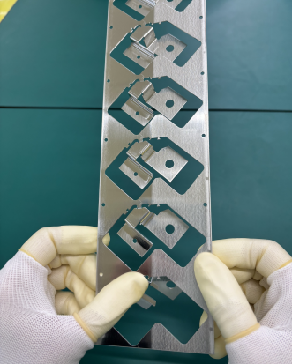
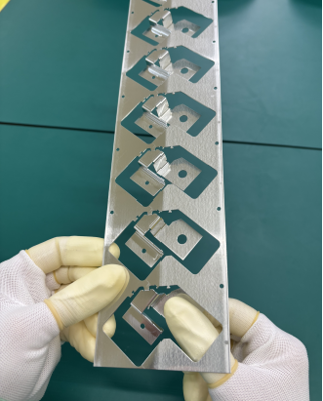
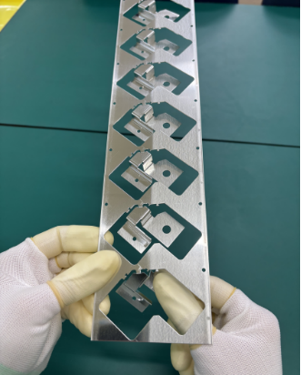
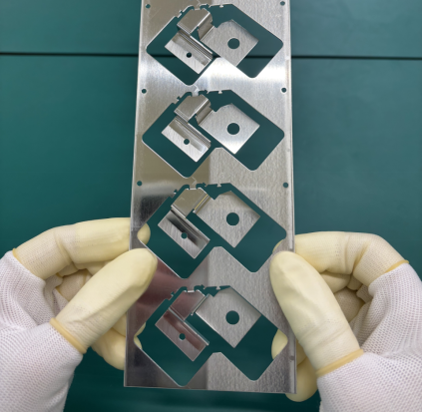

※目視で不良を判断できない場合は ルーペを使用してください。
＊コイニング部

※検査順序は検査手順書を
ご参照ください。 |  |  |  |  | ①Ｖ繋ぎ部を下に押し曲げる |  | ②爪先を持ち更に下に下げ |  | ③爪先を持ち更に下に下げ |  | ＊コイニング部は触らない様注意
 |  |  |  |  |  |  | 折り取る |  | 折り取る |  | する事
【改訂履歴】 |  |  |  |  |  |  |  |  | 【過去の不具合】
年 月 日 |  | 改訂 | 内容 |  |  |  | 承認 | 作成 | 年月日 | 不具合内容
2024.12.2 |  | 1 | 新規作成 |  |  |  | 平野 | コウテイ

